Titel

Statistischer Bericht
Ehescheidungen, Eheschließungen, Geborene und Gestorbene - Zeitreihen
1841 bis 2025
EVAS-Nummern
12611, 12612, 12613, 12631
Ergänzung zur Datenbank
GENESIS-Online
Die Datenbank des Statistischen Bundesamtes
leer
Erschienen am 03.September 2026
Informationen zur Barrierefreiheit
Inhaltsübersicht
Ende des Titelblatts.

GENESIS-Online
zur Inhaltsübersicht
Übersicht GENESIS-Online
Für die Bereiche Eheschließungen, Geburten, Sterbefälle und Ehescheidungen sind in GENESIS-Online folgende Abrufmöglichkeiten gegeben:
Code | Inhalt | Zeitraum
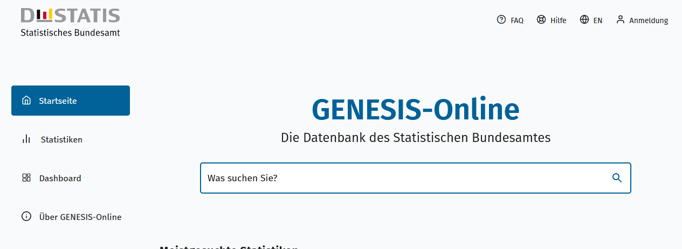
Geben Sie den Code
(z. B. 12611-0002) in das Suchfenster der Datenbank GENESIS-Online ein.
12611-0001 | Eheschließungen: Eheschließungen je 1000 Einwohner: Deutschland, Jahre | Jährlich ab 1950
12611-0002 | Eheschließungen: Eheschließungen je 1000 Einwohner: Deutschland, Monate | Monatlich ab 1990
12611-0003 | Eheschließungen: Deutschland, Jahre, Staatsangehörigkeit der Frau | Jährlich ab 1960
12611-0004 | Eheschließungen: Deutschland, Jahre, Staatsangehörigkeit des Mannes | Jährlich ab 1960
12611-0005 | Eheschließungen: Deutschland, Jahre, Alter der Ehefrau, Alter des Ehemannes | Jährlich 2005 - 2018
12611-0006 | Eheschließungen: Deutschland, Jahre, Alter des Ehegatten 1, Alter des Ehegatten 2 | Jährlich ab 2019
12611-0010 | Eheschließungen: Bundesländer, Jahre | Jährlich ab 1990
12611-0011 | Eheschließungen: Bundesländer, Monate | Monatlich ab 1990
12612-0001 | Lebendgeborene: Deutschland, Jahre, Geschlecht | Jährlich ab 1950
12612-0002 | Lebendgeborene: Deutschland, Monate, Geschlecht | Monatlich ab 1950
12612-0003 | Lebendgeborene: Deutschland, Jahre, Staatsangehörigkeit | Jährlich ab 1960
12612-0004 | Lebendgeborene: Deutschland, Jahre, Familienstand der Eltern | Jährlich ab 1950
12612-0005 | Lebendgeborene: Deutschland, Jahre, Alter der Mutter, Lebendgeburtenfolge | Jährlich ab 2009
12612-0006 | Lebendgeborene: Deutschland, Jahre, Alter des Vaters, Familienstand des Vaters | Jährlich ab 2000
12612-0007 | Lebendgeborene: Deutschland, Jahre, Alter der Mutter, Geschlecht der Lebendgeborenen, Familienstand der Eltern | Jährlich ab 1992
12612-0008 | Geburtenziffern (Lebendgeborene je 1000 Frauen): Deutschland, Jahre, Alter | Jährlich ab 1972
12612-0009 | Zusammengefasste Geburtenziffern (je Frau): Deutschland, Jahre, Altersgruppen | Jährlich ab 1972
12612-0010 | Zusammengefasste Geburtenziffern (je Frau): Deutschland, Jahre, Staatsangehörigkeit der Mutter | Jährlich ab 1991
12612-0011 | Nettoreproduktionsrate: Deutschland, Jahre, Altersgruppen | Jährlich ab 1990
12612-0012 | Kohortenspezifische Geburtenziffern (Lebendgeborene je 1000 Frauen): Deutschland, Geburtsjahr der Frau, Alter | Jährlich ab 1930
12612-0013 | Endgültige Kinderzahl (je Frau): Deutschland, Geburtsjahr der Frau, Altersgruppen der Frauen | Jährlich ab 1930
12612-0014 | Durchschnittliches Alter der Mutter bei der Geburt: Deutschland, Jahre, Lebendgeburtenfolge | Jährlich ab 2009
12612-0015 | Durchschnittliches Alter der Mutter bei der Geburt ihrer lebend geborenen Kinder: Deutschland, Jahre, Familienstand der Eltern | Jährlich ab 1991
12612-0016 | Mehrlingsgeburten: Deutschland, Jahre, Art der Mehrlingsgeburt | Jährlich ab 1950
12612-0017 | Mehrlingsgeburten je 1000 Mütter: Deutschland, Jahre, Art der Mehrlingsgeburt | Jährlich ab 1950
12612-0018 | Totgeborene: Deutschland, Jahre | Jährlich ab 1950
12612-0019 | Lebendgeborene je 1000 Einwohner: Deutschland, Jahre | Jährlich ab 1950
12612-0020 | Lebendgeborene je 1000 Einwohner: Deutschland, Monate | Monatlich ab 1950
12612-0021 | Zusammengefasste Vaterschaftsziffern: Deutschland, Jahre, Altersgruppen | Jährlich ab 1991
12612-0022 | Durchschnittliches Alter des Vaters bei Geburt des Kindes: Deutschland, Jahre | Jährlich ab 1991
12612-0023 | Durchschnittliches Alter des Vaters bei Geburt des Kindes: Deutschland, Jahre, Lebendgeburtenfolge | Jährlich ab 2014
12612-0024 | Lebendgeborene: Deutschland, Jahre, Lebendgeburtenfolge | Jährlich ab 2009
12612-0050 | Frauen: Deutschland, Geburtsjahr, Kinderzahl | 2022
12612-0051 | Durchschnittliche Kinderzahl je Frau, durchschnittliche Kinderzahl je Mutter: Deutschland, Geburtsjahr der Frau | 2022
12612-0052 | Kinderlosenquote: Bundesländer (Aggregate), Jahre, Altersgruppen der Frauen | 2022
12612-0100 | Lebendgeborene: Bundesländer, Jahre, Geschlecht | Jährlich ab 1990
12612-0101 | Lebendgeborene: Bundesländer, Monate, Geschlecht | Monatlich ab 1990
12612-0102 | Lebendgeborene: Bundesländer, Jahre, Familienstand der Eltern | Jährlich ab 1991
12612-0103 | Lebendgeborene: Bundesländer, Jahre, Staatsangehörigkeit des Kindes und der Eltern | Jährlich ab 1990
12612-0104 | Zusammengefasste Geburtenziffern (je Frau): Bundesländer, Jahre, Altersgruppen | Jährlich ab 1991
12612-0105 | Nettoreproduktionsrate: Bundesländer, Jahre (bis 2010), Altersgruppen | Jährlich 2004 - 2010
12612-0106 | Totgeborene: Bundesländer, Jahre | Jährlich ab 1990
12613-0001 | Gestorbene: Sterbefälle je 1000 Einwohner: Deutschland, Jahre | Jährlich ab 1950
12613-0002 | Gestorbene: Deutschland, Jahre, Geschlecht | Jährlich ab 1950
12613-0003 | Gestorbene: Deutschland, Jahre, Geschlecht, Altersjahre | Jährlich ab 1956
12613-0004 | Gestorbene: Deutschland, Jahre, Nationalität, Geschlecht, Altersjahre | Jährlich ab 2000
12613-0005 | Gestorbene, Sterbefälle je 1000 Einwohner: Deutschland, Monate | Monatlich ab 1990
12613-0006 | Gestorbene: Deutschland, Monate, Geschlecht | Monatlich ab 1950
12613-0007 | Durchschnittliches Sterbealter: Deutschland, Jahre, Geschlecht | Jährlich ab 1956
12613-0010 | Gestorbene: Bundesländer, Jahre | Jährlich ab 1990
12613-0011 | Gestorbene: Bundesländer, Jahre, Geschlecht | Jährlich ab 1990
12613-0012 | Gestorbene: Bundesländer, Monate | Monatlich ab 1990
12613-0013 | Gestorbene: Bundesländer, Monate, Geschlecht | Monatlich ab 1990
12631-0001 | Ehescheidungen: Deutschland, Jahre | Jährlich ab 1950
12631-0002 | Ehescheidungen: Deutschland, Jahre, Ehedauer | Jährlich ab 1982
12631-0003 | Ehescheidungen: Deutschland, Jahre, Gemeinsame minderjährige Kinder | Jährlich ab 1950
12631-0004 | Ehescheidungen: Deutschland, Jahre, Gemeinsame minderjährige Kinder, Ehedauer | Jährlich ab 1997
12631-0010 | Ehescheidungen: Bundesländer, Jahre | Jährlich ab 1990
12631-0011 | Ehescheidungen: Bundesländer, Jahre, Ehedauer | Jährlich ab 1997
12631-0012 | Ehescheidungen: Bundesländer, Jahre, Gemeinsame minderjährige Kinder | Jährlich ab 1997
Ende der Übersicht der GENESIS-Online-Tabellen.

